Waermebedarf Poolheizung
pooldoktor gmbh Wärmebedarf Kalkulator - Berechnungshilfe für ihre Pool-Heizung!

A | Zur Kalkulation bitte die "WEISSEN" Felder (A + B + C) ausfüllen !!
1. Ihre Beckengröße bitte eingeben! |  | Wasservolumen |  | 48.00 | m3 | Volumen | Fläche | Erklärung:

 |  | Länge/T | Breite | Wasserhöhe | Typ | 48.00 | 32.00
Copyright M.Wunder | Beckengröße - RUND Größe hier eintragen > | DM Ø |  |  | RUND |  |  | < TÜRKIS" Felder bitte ausfüllen
 | Beckengröße - OVAL Größe hier eintragen > |  |  |  | OVAL
 | Beckengröße - ECKIG Größe hier eintragen > | 8.00 | 4.00 | 1.50 | ECKIG | 48.00 | 32.00
 | Beckengröße - HALBOVAL Größe hier eintragen > |  |  |  | HALBOVAL
 | Römische Treppe Größe hier eintragen > |  |  |  | RUND
 | Eckige Treppe Größe hier eintragen > |  |  |  | ECKIG
 | Polyestertreppe Größe hier eintragen > |  |  |  | RUND

B | 2. Wieviele °C Erwärmung ist je Tag gewünscht? | 2.00 |  | < Wert °C bitte eingeben! |  |  |  | < Gewünschte Temperatur / 1,5°C mehr sind in der Regel ein sehr guter Wert!
Berechnung |  | 48.00 | m3 | x | 1,16
Berechnung |  | 55.68 | kWh | x °C | 2.00 | 111 | Energie in kWh

C | 3. Ihren POOL-FAKTOR bestimmen | POOL-Faktor |  | Eingabe | Mein Pool-Faktor | Summe kWh |  | Verlust durch Abkühlung
Schwimmbecken - nicht abgedeckt > |  | 1.00
Schwimmbecken mit Poolüberdachung > |  | 0.80 |  |  |  |  |  | < Pool-Faktor eingeben! Nur ein Feld mit "JA" ausfüllen
Betonbecken - Wasseroberfläche direkt abgedeckt > |  | 0.75 |  |  |  |  |  | ein isoliertes Becken braucht weniger Energie
Schwimmbecken Styroporsytem - Wasseroberfläche abgedeckt > |  | 0.65 |  | JA | 0.65 | 72 |  | abgedeckt mit Folie spart Energeiverluste

1 | POOLRIPP Solarabsorber - die Sonne heizt kostenlos |  |  |  |  | POOLRIPP Solarabsorber |  | SOLARABSORBER
Ausrichtung > Himmelsrichtung |  | >>> | SÜD | SÜD / SW | NORD/ NW |  |  | Die Sonne ist am wirkungsvollsten bei Ausrichtung nach Süden
Solarabsorber - Flachdach bis 15° Schräge > |  | Solar-Faktor > | 1.15 | 1.15 | 1.17
Solarabsorber - Dachneigung ca. 15-40° und Himmelsrichtung > |  | Solar-Faktor > | 1.00 | 1.08 | 1.23
Solarabsorber Dachneigung 40-60° (Steildach) und Himmelsrichtung > |  | Solar-Faktor > | 1.23 | 1.32 | 1.42
 |  |  |  |  | Daten hier eingeben
Mein Solar -Faktor |  | 1.08 |  | < Wert siehe oben |  |  |  | < Ihren Solar-Faktor hier eingeben
 |  |  |  |  | Berechnung
Wäemebedarf lt. Temperaturwunsch |  | 111 | kWh | 48.00 | m3 Wasser |  |  | 1,5° Erwärmung bringt eine generelle Erhöhung von ca. 5°C.
Wäemebedarf lt. Temperaturwunsch |  | 0.65 | Pool-Faktor | 2.00 | °C Erwärmung
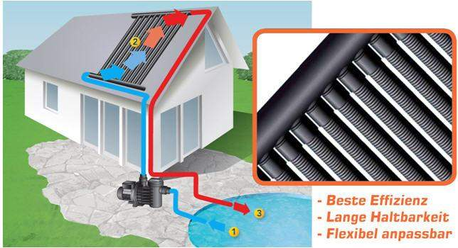
Effektiver Wärmebedarf (POOL- u. SOLAR Faktor berücksichtigt) |  | 78 | kWh | POOL-Fläche m2 | 32.00
~ Std. | ~ Heizleistung des POOLRIPP Kollektors pro Stunde | 0.91 | kwh | Solar- Faktor | 1.08
5 | ~ Energieertrag d. POOLRIPP Solarabsorber pro Tag | 4.55 | kWh | Effektive Kollektor leistung per m2 | 4.21
ihre mögliche Kollektorgröße eingeben |  | Breite | 3.50 | Länge | 6.00
Ihre Kollektorenfläche - abhängig vom Pool-Faktor u. Solar-Faktor |  | 18.56 | m2 | ~ Ertrag in kWh pro Tag | 78.17 |  |  | Kalkulationshilfe zur Flächenberechnung
Empfohlene Kollektorfläche im Verhältnis zur Beckengröße |  |  |  |  | 58%
Wert sollte über 100 liegen! |  |  |  |  | 113%
 |  |  |  |  | Ertrag
~ Energiegewinn mit Poolripp Absorber für eine Badesaison mit |  | 180 | Tage | 14071 | kWh
 |  |  |  |  | Kostenrechnung |  |  | Die beste Investition ist mit Abstand die Solaranlage!
 | Kostenersparnis im Vergleich zu Heizöl !
 | 1 Liter Heizöl entspricht Brennwert | 10.00 | kWh | Liter Gesamt | 1407.14
 | Kosten Heizöl per Liter in Euro | 0.70 | Euro | Wirkungsgrad | 0.85
 | Jährliche Ersparnis an Energiekosten | 1158.83 | Euro
 |  |  |  |  | Amortisation
 | Armortisationszeit für meine Kollektoranlage wenn Öl verwendet würde?
 | Investitionsumme Poolripp Solaranlage | 1484 | Euro | jährl. Ersparnis | 1158.83
 | Amortisationszeit ihrer POOLRIPP - Solaranlage | 1.28 | Jahre |  |  |  |  | Das überzeugt!!!

2 | Wärmepumpe - sehr ökonomisch. Energie durch die Wärme der Luft! |  |  |  |  |  |  | Wärmepumpe
Ihre Werte |  | °C. Temp. | Volumen | tatsächlicher Wärmebedarf in kWh |  |  |  | Wärmepumpen sind optimal wenn der Platz für die Solaranlage fehlt.
Ihre Werte |  | 2.00 | 48.00 | 111
Ihre Werte |  | Mein Pool-Faktor |  | Effektiver Wärmebedarf in kWh
Mein Pool-Faktor |  | 0.65 |  | 78 |  |  |  | Laufruhig - heizt auch wenn keine Sonne scheint!
Bitte eingeben > Außentemperatur |  | 26 | °C | > in Tabelle aussuchen |  | Kosten per kWh (Cent) | Tägl. Strom-Kosten in Euro
Bitte eingeben > Leistung eingeben (nach Außentemperatur) |  | 13.5 | kW | > in Tabelle aussuchen
Bitte eingeben > Nennleistung (kW der Wärmepumpe) |  | 2.00 | kW | > in Tabelle aussuchen |  |  |  | Modell suchen und die Leistungsdaten eingeben!
Die Zeitdauer für die Erwärmung beträgt dazu |  | 347 | Minuten | 5.8 | Stunden | 0.21 | 2.43
~ Jährliche Kosten für 180 Tage |  | 180 | Tage | 2.43 | täglich | Jahr € | 437.78
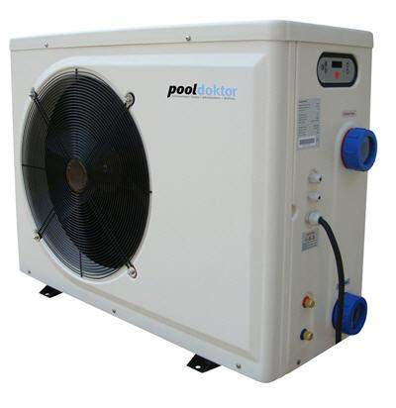
Wirkungsgrad (COP) |  | 1 | kWh Strom | leistet effektiv | 6.75 | Energie bei °C | 26.0
Empfehlung bis 20 m3 Wasser |  | 6 kW | 6 kW | 6 kW | 6 kW | Wärmepumpe
Art. Nr. | Leistung des Modell bei Außentemperaturen in °C | 10 | 15 | 20 | 26
43004020 | Wärmepumpe 6 kW - effektive Leistung ist abhängig von Außentemperatur | 3.7 | 5 | 6.3 | 7.5
 | Stromaufnahme (Nennleistung) | 1.00 | 1.00 | 1.00 | 1.00
Empfehlung von 20 - 40 m3 Wasser |  | 10 kW | 10 kW | 10 kW | 10 kW
Art. Nr. | Leistung des Modell bei Außentemperaturen in °C | 10 | 15 | 20 | 26
43006020 | Wärmepumpe 10 kW - effektive Leistung ist abhängig von Außentemperatur | 5.5 | 7 | 8.5 | 10
 | Stromaufnahme (Nennleistung) | 1.45 | 1.45 | 1.45 | 1.45
Empfehlung von 40 - 60 m3 Wasser |  | 13 kW | 13 kW | 13 kW | 13 kW |  |  | je wärmer die Luft - desto besser die Leistung.
Art. Nr. | Leistung des Modell bei Außentemperaturen in °C | 10 | 15 | 20 | 26
43006030 | Wärmepumpe 13 kW - effektive Leistung ist abhängig von Außentemperatur | 8 | 9.5 | 11.5 | 13.5
 | Stromaufnahme (Nennleistung) | 2.00 | 2.00 | 2.00 | 2.00
Empfehlung von 60 - 80 m3 Wasser |  | 17 kW | 17 kW | 17 kW | 17 kW |  |  | Generell ist eine überdimensionierte Wärmepumpe vorteilhaft. Man bezahlt höhere Anschaffungskosten - aber die Laufzeiten werden minimiert bzw. sind Reserven für schnelle Aufheizung vorteilhaft.
Art. Nr. | Leistung des Modell bei Außentemperaturen in °C | 10 | 15 | 20 | 26
43006040 | Wärmepumpe 17 kW - effektive Leistung ist abhängig von Außentemperatur | 9.3 | 12 | 14.8 | 17.5
 | Stromaufnahme (Nennleistung) | 2.60 | 2.60 | 2.60 | 2.60
Empfehlung von 80 - 130 m3 Wasser |  | 28 kW | 28 kW | 28 kW | 28 kW
Art. Nr. | Leistung des Modell bei Außentemperaturen in °C | 10 | 15 | 20 | 26
43006050 | Wärmepumpe 28kW - effektive Leistung ist abhängig von Außentemperatur | 14 | 17 | 22.5 | 28
 | Stromaufnahme (Nennleistung) | 3.70 | 3.70 | 3.70 | 3.70

3 | Wärmetauscher - Energieübertragung durch eine thermische Solaranlage oder Hausheizung |  |  |  |  |  |  | Wärmetauscher
Ihre Werte |  | Wasservolumen | 48.00 | Wärmebedarf in kWh
Ihre Werte |  | °C Erhöhung | 2.00 | 111 |  |  |  | Die Zeitdauer bestimmt ihre Aufheizung. Daher achten in welcher Zeit die Energie zur Verfügung steht.
Ihre Werte |  | Mein Pool-Faktor |  | Efektiver Wärmebedarf in kWh
Mein Pool-Faktor |  | 0.65 |  | 0
Vorlauftemperatur (vorhandene Wärme) eingeben > |  | 90 | °C | > in Tabelle aussuchen und Daten kopieren
Effektive Leistung > |  | 42 | kW | > in Tabelle aussuchen und Daten kopieren
Modell > |  | HWT 35/40 | < Modell | 318 | < Minuten / Std.> | 5.30 | Stunden
Art. Nr. | Vorlauftemperatur in ° Celsius |  | 50 | 70 | 90 | pooldoktor Heizung-Wärmetauscher |  | Edelstahl für Chlorwasser Aufbereitung
42001184 | Edelstahl Wärmetauscher HWT 35/40 > Leistung bei °C |  | 18 | 30 | 42
 | Modell |  | HWT 35/40 | HWT 35/40 | HWT 35/40
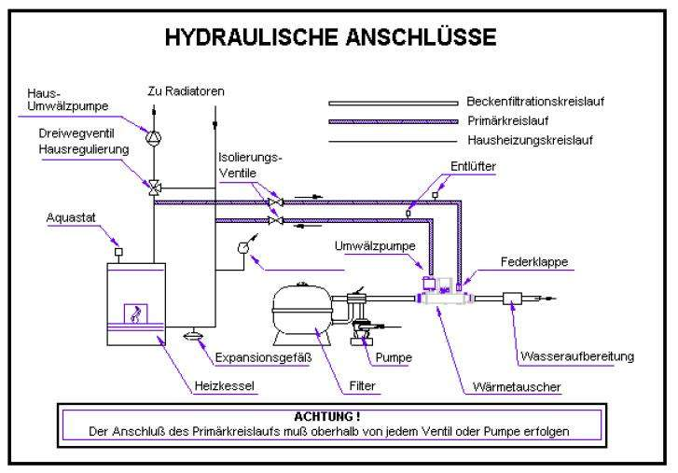
Art. Nr. | Vorlauftemperatur in ° Celsius | 40 | 50 | 70 | 90
42001185 | Edelstahl Wärmetauscher HWT 65/75 > Leistung bei °C | 21 | 32 | 54 | 76
 | Modell | HWT 65/75 | HWT 65/75 | HWT 65/75 | HWT 65/75
Art. Nr. | Vorlauftemperatur in ° Celsius | 40 | 50 | 70 | 90
42001186 | Edelstahl Wärmetauscher HWT 93/105 > Leistung bei °C | 30 | 45 | 75 | 105
 | Modell | HWT 93/105 | HWT 93/105 | HWT 93/105 | HWT 93/105
Art. Nr. | Vorlauftemperatur in ° Celsius | 40 | 50 | 70 | 90
42001187 | Edelstahl Wärmetauscher HWT 122/140 > Leistung bei °C | 41 | 62 | 104 | 146
 | Modell | HWT122/140 | HWT122/140 | HWT122/140 | HWT122/140
Art. Nr. | Vorlauftemperatur in ° Celsius | 40 | 50 | 70 | 90
42001188 | Edelstahl Wärmetauscher HWT 182/209 > Leistung bei °C | 60 | 90 | 150 | 210
 | Modell | HWT182/209 | HWT182/209 | HWT182/209 | HWT182/209
Art. Nr. | Vorlauftemperatur in ° Celsius | 40 | 50 |  |  |  |  | Edelstahl Solarwärmetauscher
42001286 | Solarwärmetauscher NWT 18 > Leistung bei °C | 18 | 29
 | Modell | NWT 18 | NWT 18
Art. Nr. | Vorlauftemperatur in ° Celsius | 40 | 50
42001287 | Solarwärmetauscher NWT 35 > Leistung bei °C | 33 | 52
 | Modell | NWT 35 | NWT 35
Art. Nr. | Vorlauftemperatur in ° Celsius |  | 50 | 70 | 90
42003205 | Titan Wärmetauscher TWT 35/40 > Leistung bei °C |  | 18 | 30 | 42
 | Modell |  | TWT 35/40 | TWT 35/40 | TWT 35/40 |  |  | TITAN - wird bei Salzwasseranlagen benötigt.
Art. Nr. | Vorlauftemperatur in ° Celsius | 40 | 50 | 70 | 90
42003206 | Titan Wärmetauscher TWT 65/75 > Leistung bei °C | 21 | 32 | 54 | 76
 | Modell | TWT 65/75 | TWT 65/75 | TWT 65/75 | TWT 65/75
Art. Nr. | Vorlauftemperatur in ° Celsius | 40 | 50 | 70 | 90
4203307 | Titan Wärmetauscher TWT 93/105 > Leistung bei °C | 30 | 45 | 75 | 105
 | Modell | TWT 93/105 | TWT 93/105 | TWT 93/105 | TWT 93/105

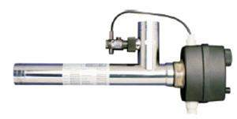
4 | Elektro - Wärmetauscher (Elektroheizung) |  |  |  |  |  |  | ELEKTRO - Wärmetauscher
 |  | Erhöhung °C | Wasservolumen | Wärmebedarf in kWh
Ihre Werte |  | 2.00 | 48.00 | 111
 |  | Mein Pool-Faktor |  | Daher effektiver Wärmebedarf
Mein Pool-Faktor |  | 0.65 |  | 72 |  | kWh
Art. Nr. | Elektrowärmetauscher | kW | Zeitdauer/Min | Stromkosten/Cent | Kosten/Euro | Heizdauer | Dauer
44002210 | Elektrowärmetauscher V4A, 230 V | 3 | 1448 | 0.20 | 14.48 | 24.13 | Stunden | Generell ist Strom unwirtschaftlich und teuer
44002211 | Elektrowärmetauscher V4A, 400 V | 9 | 483 | 0.20 | 14.48 | 8.04 | Stunden | wenn aber kurzfristig zum Wochenende das Pool erwärmt sein soll
44002212 | Elektrowärmetauscher V4A, 400 V | 18 | 242 | 0.20 | 14.48 | 4.02 | Stunden

